登録抹消届
第３号様式（第５条関係）

練 馬 区 登 録 調 査 員 登 録 抹 消 届

 |  |  |  |  | 届出者の氏名

つぎのとおり、練馬区登録調査員の登録抹消を届け出ます。

（届出日： ）
フ リ ガ ナ

氏 名

生年月日

住 所 |  | 〒

 | 【電子申請のご案内】 練馬区登録調査員の登録内容の抹消はこちらから

 | スマートフォンでQRコードを読み取るか、以下のURLを入力してアクセスしてください。
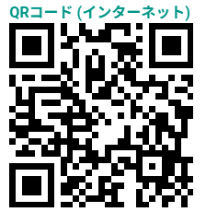

 |  |  |  | https://logoform.jp/f/N3Qks

受付年月日 |  |  | システム入力者 |  | システム内容確認者 | 備考

